Карта
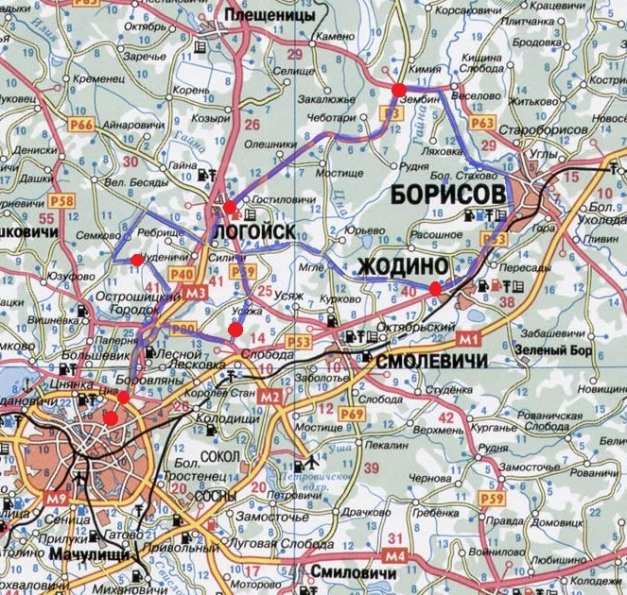
Общая схема маршрута Б200 Борисовская петля

